RU
№ | Код | Наименование товара | Бренд | Фото | Штрихкод | Упаковка, шт |  | Описание | Цена, ML | Примечание
 |  |  |  |  |  | пачка | короб
1 | 01090224 | Ручка шариковая 268, 0,7 мм, ассорти | CELLO |  |  |  |  |  | 1,70
2 | 01010009 | Ручка шариковая 269, 0.7 мм, синяя | CELLO | 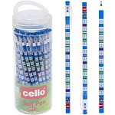 | 6932784206177 | 50 | 2000 | Цвет чернил: Синий Диаметр, мм: 0,7 Форма корпуса: Круглая Цвет корпуса: С рисунком Резиновый грип: Нет Автоматическая: Нет | 3,10
3 | 01010111 | Ручка шариковая AIHAO 555, 0,7 мм, красная | AIHAO | 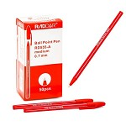 | 6931597518385 | 50 | 4000 | Цвет чернил: Красный Диаметр, мм: 0,7 Форма корпуса: Шестигранная Цвет корпуса: Красный Резиновый грип: Нет Вентилируемый колпачок: Да Автоматическая: Нет | 1,20
4 | 01090362 | Ручка шариковая Berlingo CBp07007 DoubleBlack 0,7 мм, синяя | BERLINGO | 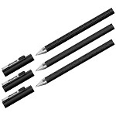 | 4260392181510 | 24 | 24 | Цвет чернил: Синий Диаметр, мм: 0,7 Форма корпуса: Круглая Цвет корпуса: Чёрный Резиновый грип: Да Автоматическая: Нет | 12,00
5 | 01090360 | Ручка шариковая Centrum 80317 Pick, 1,0 мм, синяя | CENTRUM | 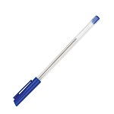 | 4030969803172 | 50 | 1000 | Цвет чернил: Синий Диаметр, мм: 1 Форма корпуса: Круглая Цвет корпуса: Прозрачный Резиновый грип: Нет Автоматическая: Нет | 1,90
6 | 01090361 | Ручка шариковая Centrum 80318 Pick, 1,0 мм, черная | CENTRUM | 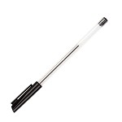 | 4030969803189 | 50 | 1000 | Цвет чернил: Чёрный Диаметр, мм: 1 Форма корпуса: Круглая Цвет корпуса: Прозрачный Резиновый грип: Нет Автоматическая: Нет | 1,90
7 | 01090246 | Ручка шариковая Centrum 80364 на шнурке, 0,7 мм, синяя | CENTRUM |  | 4030969803646 |  |  |  | 7,10
8 | 01090343 | Ручка шариковая Centrum 80515 Pick, 1,0 мм, красная | CENTRUM | 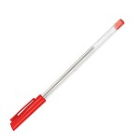 | 4030969805152 | 50 | 1000 | Цвет чернил: Красный Диаметр, мм: 1 Форма корпуса: Круглая Цвет корпуса: Прозрачный Резиновый грип: Нет Автоматическая: Нет | 1,90
9 | 01090344 | Ручка шариковая Centrum 80516 Pick, 1,0 мм, зеленая | CENTRUM | 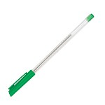 | 4030969805169 | 50 | 1000 | Цвет чернил: Зелёный Диаметр, мм: 1 Форма корпуса: Круглая Цвет корпуса: Прозрачный Резиновый грип: Нет Автоматическая: Нет | 1,90
10 | 01090201 | Ручка шариковая Centrum 80687 Orangepen, 1,0 мм, черная | CENTRUM |  | 4030969806876 |  |  |  | 1,80
11 | 01090316 | Ручка шариковая Centrum 80700, 0.7 мм, синяя | CENTRUM | 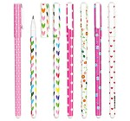 | 4030969807002 | 36 | 864 | Диаметр, мм: 0,7 Цвет корпуса: С принтом Форма корпуса: Круглая Резиновый грип: Нет Вентилируемый колпачок: Нет Автоматическая: Нет | 6,50
12 | 01090349 | Ручка шариковая Centrum 81020 Kiwi & Watermelon, 0,7 мм, синяя | CENTRUM | 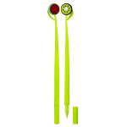 | 4030969810200 | 20 | 800 | Цвет чернил: Синий Диаметр, мм: 0,7 Форма корпуса: Круглая Цвет корпуса: Зелёный Резиновый грип: Нет Автоматическая: Нет | 19,50
13 | 01090346 | Ручка шариковая Centrum 81024 Heart, 0,7 мм, синяя | CENTRUM | 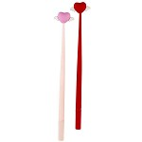 | 4030969810248 | 20 | 800 | Цвет чернил: Синий Диаметр, мм: 0,7 Форма корпуса: Круглая Цвет корпуса: Ассорти Резиновый грип: Нет Вентилируемый колпачок: Нет Автоматическая: Нет | 27,10
14 | 01010310 | Ручка шариковая Centrum 81976 Christmas, 0.7 мм, синяя | CENTRUM | 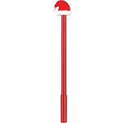 | 4030969819760 | 36 | 288 | Цвет чернил: Синий Диаметр, мм: 0,7 Форма корпуса: Круглая Цвет корпуса: Красный Резиновый грип: Нет Вентилируемый колпачок: Нет Автоматическая: Нет | 17,30
15 | 01010316 | Ручка шариковая Centrum 89049 Smile, 0,7 мм, ассорти | CENTRUM | 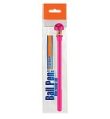 | 4030969890493 | 144 | 864 | Цвет чернил: Синий Диаметр, мм: 0,7 Форма корпуса: Круглая Цвет корпуса: Ассорти Резиновый грип: Нет Автоматическая: Нет | 7,40
16 | 01090267 | Ручка шариковая Centrum 89527 Red Fish, 0.7 мм, синяя | CENTRUM | 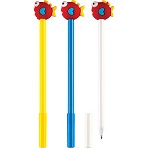 | 4030969895276 | 36 | 432 | Цвет чернил: Синий Диаметр, мм: 0,7 Форма корпуса: Круглая Цвет корпуса: Ассорти Резиновый грип: Нет Вентилируемый колпачок: Нет Автоматическая: Нет | 11,00
17 | 01010319 | Ручка шариковая Centrum 89661 Dog, 0,7 мм, синяя | CENTRUM | 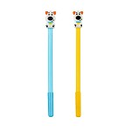 | 4030969896617 | 20 | 120 | Цвет чернил: Синий Диаметр, мм: 0,7 Форма корпуса: Круглая Цвет корпуса: Ассорти Резиновый грип: Нет Вентилируемый колпачок: Нет Автоматическая: Нет | 9,40
18 | 01090309 | Ручка шариковая Centrum 89831 Fruits, 0.7 мм, синяя | CENTRUM | 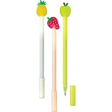 | 4030969898314 | 36 | 432 | Цвет чернил: Синий Диаметр, мм: 0,7 Цвет корпуса: Ассорти Форма корпуса: Круглая Резиновый грип: Нет Вентилируемый колпачок: Нет Автоматическая: Нет | 9,90
19 | 01090345 | Ручка шариковая Centrum 89836 Comfort, 0,7 мм, синяя | CENTRUM | 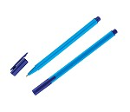 | 4030969898369 | 12 | 864 | Цвет чернил: Синий Диаметр, мм: 0,7 Форма корпуса: Трехгранная Цвет корпуса: Синий Резиновый грип: Нет Автоматическая: Нет | 5,00
20 | 01010324 | Ручка шариковая Centrum 89990 Cute Animals, 0.7 мм, синяя | CENTRUM | 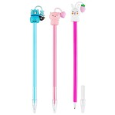 | 4030969899908 | 36 | 288 | Цвет чернил: Синий Диаметр, мм: 0,7 Цвет корпуса: Ассорти Форма корпуса: Круглая Резиновый грип: Нет Вентилируемый колпачок: Нет Автоматическая: Нет | 9,00
21 | 01090249 | Ручка шариковая Корвина 51, 1.0 мм, черная | CELLO | 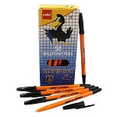 | 6931597539212 | 50 | 4000 | Цвет чернил: Чёрный Диаметр, мм: 1 Форма корпуса: Шестигранная Цвет корпуса: Оранжевый Резиновый грип: Нет Вентилируемый колпачок: Нет Автоматическая: Нет | 1,40
22 | 01090367 | Ручка шариковая Корвина 51, 1.0 мм, красная | CELLO |  | 6931597550132 |  |  |  | 1,40
23 | 01090326 | Ручка шариковая ErichKrause 31058 R-301 Stick Amber, 0.7 мм, синяя | ERICHKRAUSE | 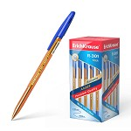 | 4041485310587 |  |  |  | 2,50
24 | 01090328 | Ручка шариковая ErichKrause 33518 Neo Stick Cocktail, 0.7 мм, синяя | ERICHKRAUSE | 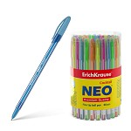 | 4041485335184 | 60 | 360 | Цвет чернил: Синий Диаметр, мм: 0,7 Форма корпуса: Круглая Цвет корпуса: Ассорти Резиновый грип: Нет Вентилируемый колпачок: Да Автоматическая: Нет | 3,80
25 | 01090327 | Ручка шариковая ErichKrause 46515 Neo Original, 0.7 мм, синяя | ERICHKRAUSE | 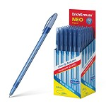 | 4041485465157 | 50 | 200 | Цвет чернил: Синий Диаметр, мм: 0,7 Форма корпуса: Круглая Цвет корпуса: Синий Резиновый грип: Нет Вентилируемый колпачок: Да Автоматическая: Нет | 3,90
26 | 01090330 | Ручка шариковая ErichKrause 47574 U-109 StickGrip Classic, 1.0 мм, синяя | ERICHKRAUSE | 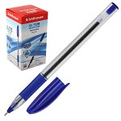 | 4041485475743 |  |  |  | 5,20
27 | 01090331 | Ручка шариковая ErichKrause 47591 U-109 Stick&Grip Orange, 1.0 мм, синяя | ERICHKRAUSE | 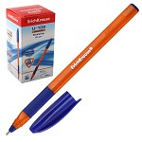 | 4041485475910 |  |  |  | 5,20
28 | 01090333 | Ручка шариковая ErichKrause 48188 Dolphin Stick&Grip Classic, 1.2 мм, синяя | ERICHKRAUSE | 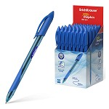 | 4041485481881 | 50 | 50 | Цвет чернил: Синий Диаметр, мм: 1,2 Форма корпуса: Круглая Цвет корпуса: Синий Резиновый грип: Да Вентилируемый колпачок: Да Автоматическая: Нет | 6,10
29 | 01090332 | Ручка шариковая ErichKrause 58110 U-108 Pastel Stick, 1.0 мм, синяя | ERICHKRAUSE | 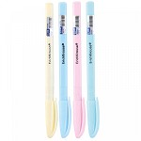 | 4041485581109 | 50 | 200 | Цвет чернил: Синий Диаметр, мм: 1 Форма корпуса: Трехгранная Цвет корпуса: Ассорти Резиновый грип: Нет Вентилируемый колпачок: Да Автоматическая: Нет | 4,80
30 | 01090318 | Ручка шариковая 89804 Christmas, 0.7 мм, синяя | CENTRUM | 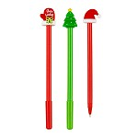 | 4030969898048 |  |  |  | 9,00
31 | 01010112 | Ручка шариковая AIHAO 555, 0,7 мм, синяя | AIHAO | 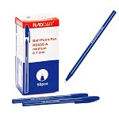 | 6930152405559 | 50 | 4000 | Цвет чернил: Синий Диаметр, мм: 0,7 Форма корпуса: Шестигранная Цвет корпуса: Синий Резиновый грип: Нет Автоматическая: Нет | 1,20
32 | 01010113 | Ручка шариковая AIHAO 555, 0,7 мм, черная | AIHAO | 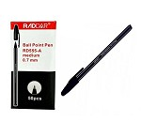 | 6930152405550 | 50 | 4000 | Цвет чернил: Чёрный Диаметр, мм: 0,7 Форма корпуса: Шестигранная Цвет корпуса: Чёрный Резиновый грип: Нет Вентилируемый колпачок: Да Автоматическая: Нет | 1,20 | HIT
33 | 01090200 | Ручка шариковая Centrum 80087 Orangepen, 1.0 мм, синяя | CENTRUM | 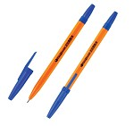 | 4030969800874 | 50 | 500 | Цвет чернил: Синий Диаметр, мм: 1 Форма корпуса: Шестигранная Цвет корпуса: Оранжевый Резиновый грип: Нет Автоматическая: Нет | 1,60
34 | 01090251 | Ручка шариковая Centrum 80415 Fancy Flower, 0.7 мм, синяя | CENTRUM | 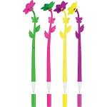 | 4030969804155 | 36 | 576 | Цвет чернил: Синий Диаметр, мм: 0,7 Форма корпуса: Круглая Цвет корпуса: Ассорти Резиновый грип: Да Вентилируемый колпачок: Нет Автоматическая: Нет | 8,20
35 | 01090255 | Ручка шариковая Centrum 89046 Pelican, 0.7 мм,синяя | CENTRUM | 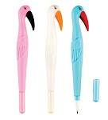 | 4030969890462 | 36 | 576 | Цвет чернил: Синий Диаметр, мм: 0,7 Форма корпуса: Овальная Цвет корпуса: Ассорти Резиновый грип: Да Вентилируемый колпачок: Нет Автоматическая: Нет | 10,70
36 | 01090261 | Ручка шариковая Centrum 89529 Cola, Fries, Burger, 0.7 мм, синяя | CENTRUM | 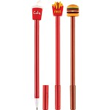 | 4030969895290 | 36 | 864 | Цвет чернил: Синий Диаметр, мм: 0,7 Форма корпуса: Круглая Цвет корпуса: Красный Резиновый грип: Нет Вентилируемый колпачок: Нет Автоматическая: Нет | 10,40
37 | 01090268 | Ручка шариковая Centrum 89668 Avocado, 0.8 мм,синяя | CENTRUM | 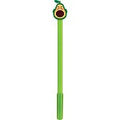 | 4030969896686 | 36 | 432 | Цвет чернил: Синий Диаметр, мм: 0,8 Форма корпуса: Круглая Цвет корпуса: Зелёный Резиновый грип: Нет Вентилируемый колпачок: Нет Автоматическая: Нет | 11,40
38 | 01090308 | Ручка шариковая Centrum 89830 Elephant, 0.7 мм, синяя | CENTRUM | 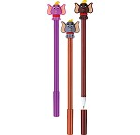 | 4030969898307 | 36 | 432 | Цвет чернил: Синий Диаметр, мм: 0,7 Форма корпуса: Круглая Цвет корпуса: Ассорти Резиновый грип: Нет Вентилируемый колпачок: Нет Автоматическая: Нет | 9,90
39 | 01090319 | Ручка шариковая Centrum 89833 Cute Animals, 0.7 мм, синяя | CENTRUM | 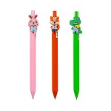 | 4030969898338 | 36 | 432 | Цвет чернил: Синий Диаметр, мм: 0,7 Форма корпуса: Круглая Цвет корпуса: Ассорти Резиновый грип: Да Вентилируемый колпачок: Нет Автоматическая: Нет | 9,90
40 | 01090210 | Ручка шариковая ELLOTT 8007, 0.5 мм, синяя | CELLO |  | 6931597525116 | 30 | 3000 | Цвет чернил: Синий Диаметр, мм: 0,5 Форма корпуса: Круглая Цвет корпуса: Ассорти Резиновый грип: Нет Вентилируемый колпачок: Да | 1,70 | NEW
41 | 01090304 | Ручка шариковая ErichKrause 31059 R-301 Spring, 0,7 мм, синяя | ERICHKRAUSE | 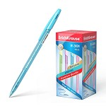 | 4041485310594 | 50 | 400 | Цвет чернил: Синий Диаметр, мм: 0,7 Форма корпуса: Шестигранная Цвет корпуса: Ассорти Резиновый грип: Нет Вентилируемый колпачок: Да Автоматическая: Нет | 2,70
42 | 01090311 | Ручка шариковая ErichKrause 39530 R-301 Amber StickGrip, 0,7 мм, синяя | ERICHKRAUSE | 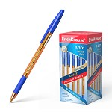 | 4041485395300 | 50 | 400 | Цвет чернил: Синий Диаметр, мм: 0,7 Форма корпуса: Шестигранная Цвет корпуса: Оранжевый Резиновый грип: Да Вентилируемый колпачок: Нет Автоматическая: Нет | 3,00
43 | 01090297 | Ручка шариковая ErichKrause 39531 R-301 Orange StickGrip, 0,7 мм, синяя | ERICHKRAUSE | 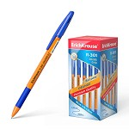 | 4041485395317 | 50 | 400 | Цвет чернил: Синий Диаметр, мм: 0,7 Форма корпуса: Шестигранная Цвет корпуса: Оранжевый Резиновый грип: Нет Вентилируемый колпачок: Да Автоматическая: Нет | 3,10
44 | 01090296 | Ручка шариковая ErichKrause 42751 R-301 Neon StickGrip, 0,7 мм, синяя | ERICHKRAUSE | 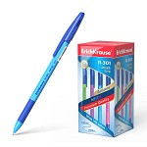 | 4041485427513 | 50 | 400 | Цвет чернил: Синий Диаметр, мм: 0,7 Форма корпуса: Шестигранная Цвет корпуса: Ассорти Резиновый грип: Да Вентилируемый колпачок: Да Автоматическая: Нет | 3,50
45 | 01090271 | Ручка шариковая ErichKrause 43184 R-301, 1,0 мм, Classic, синяя | ERICHKRAUSE | 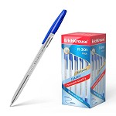 | 4041485431848 | 50 | 400 | Цвет чернил: Синий Диаметр, мм: 1 Форма корпуса: Шестигранная Цвет корпуса: Прозрачный Резиновый грип: Нет Вентилируемый колпачок: Да Автоматическая: Нет | 2,50 | NEW
46 | 01090294 | Ручка шариковая ErichKrause 43186 R-301 Classic, 1,0 мм, красная | ERICHKRAUSE | 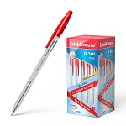 | 4041485431862 | 50 | 400 | Цвет чернил: Красный Диаметр, мм: 1 Форма корпуса: Шестигранная Цвет корпуса: Прозрачный Резиновый грип: Нет Вентилируемый колпачок: Да Автоматическая: Нет | 2,50 | NEW
47 | 01090293 | Ручка шариковая ErichKrause 43187 R-301 Classic, 1,0 мм, зеленая | ERICHKRAUSE | 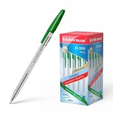 | 4041485431879 | 50 | 400 | Цвет чернил: Зелёный Диаметр, мм: 1 Форма корпуса: Шестигранная Цвет корпуса: Оранжевый Резиновый грип: Нет Вентилируемый колпачок: Да Автоматическая: Нет | 2,50 | NEW
48 | 01090300 | Ручка шариковая ErichKrause 43194 R-301 Orange, 0,7 мм, синяя | ERICHKRAUSE | 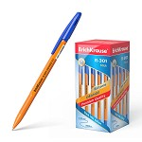 | 4041485431947 | 50 | 400 | Цвет чернил: Синий Диаметр, мм: 0,7 Форма корпуса: Шестигранная Цвет корпуса: Оранжевый Резиновый грип: Нет Вентилируемый колпачок: Да Автоматическая: Нет | 2,50
49 | 01090298 | Ручка шариковая ErichKrause 43197 R-301 Orange, 0,7 мм, зеленая | ERICHKRAUSE | 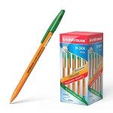 | 4041485431978 | 50 | 400 | Цвет чернил: Зелёный Диаметр, мм: 0,7 Форма корпуса: Шестигранная Цвет корпуса: Оранжевый Резиновый грип: Нет Вентилируемый колпачок: Да Автоматическая: Нет | 2,50
50 | 01090290 | Ручка шариковая ErichKrause 50739 Magic Rhombs, 0,7 мм, синяя | ERICHKRAUSE | 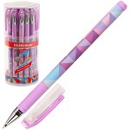 | 4041485507390 | 24 | 144 | Цвет чернил: Синий Диаметр, мм: 0,7 Форма корпуса: Круглая Цвет корпуса: С принтом Резиновый грип: Да Вентилируемый колпачок: Да Автоматическая: Нет | 7,20
51 | 01090276 | Ручка шариковая ErichKrause 50817 Walkers, 0,7 мм, синяя | ERICHKRAUSE | 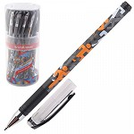 | 4041485508199 | 24 | 144 | Цвет чернил: Синий Диаметр, мм: 0,7 Форма корпуса: Круглая Цвет корпуса: С принтом Резиновый грип: Да Вентилируемый колпачок: Да Автоматическая: Нет | 7,20 | NEW
52 | 01090291 | Ручка шариковая ErichKrause 50820 Ornament, 0,7 мм,синяя | ERICHKRAUSE | 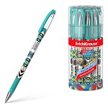 | 4041485508205 | 24 | 144 | Цвет чернил: Синий Диаметр, мм: 0,7 Форма корпуса: Круглая Цвет корпуса: С принтом Резиновый грип: Да Вентилируемый колпачок: Нет Автоматическая: Нет | 7,60
53 | 01090248 | Ручка шариковая Корвина 51, 1.0 мм, зеленая | CELLO | 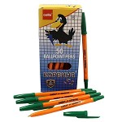 | 6931597539236 | 50 | 4000 | Цвет чернил: Зелёный Диаметр, мм: 1 Форма корпуса: Шестигранная Цвет корпуса: Оранжевый Резиновый грип: Нет Вентилируемый колпачок: Да Автоматическая: Нет | 1,40
54 | 01090226 | Ручка шариковая Корвина 51, 1.0 мм, синяя | CELLO | 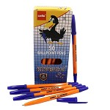 | 6931597531247 | 50 | 4000 | Цвет чернил: Синий Диаметр, мм: 1 Форма корпуса: Шестигранная Цвет корпуса: Оранжевый Резиновый грип: Нет Вентилируемый колпачок: Нет Автоматическая: Нет | 1,40 | NEW

